상품제안서
PVC 엣지 도트백 | 상품코드: S46624

 |  |  |  |  |  |  | 02-713-8555 | www.synergygift.co.kr
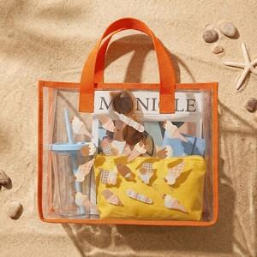 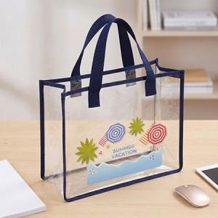 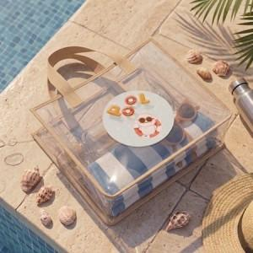

【상세/제작정보】 | <p><span style="font-size: 14pt; background-color: rgb(255, 255, 255); color: rgb(17, 17, 17); font-family: &quot;Apple SD Gothic Neo&quot;, &quot;Malgun Gothic&quot;, &quot;맑은 고딕&quot;, sans-serif;">※ 실크인쇄 사이즈 3*12(cm) 기준</span></p><p><span style="background-color: rgb(255, 255, 255); color: rgb(17, 17, 17); font-family: &quot;Apple SD Gothic Neo&quot;, &quot;Malgun Gothic&quot;, &quot;맑은 고딕&quot;, sans-serif; font-size: 14pt;">※ UV인쇄 사이즈 - 5*12(cm) 기준</span></p>

【인쇄/포장옵션】 | 실크, 풀칼라 / OPP(비닐)

【공급단가】 | 수량 | 300~ | 500~ | 1,000~ | 3,000~ | 5,000~
*VAT별도 | 단가 | 11,700원 | 11,070원 | 10,530원 | 10,260원 | 10,080원

【상품 URL】 | https://www.synergygift.co.kr:443/src/goods_detail.php?gdno=46624

